月菜單(葷)
12月 大西葷食菜單

 | 週一 | 週二 | 週三 | 週四 | 週五
日期 | 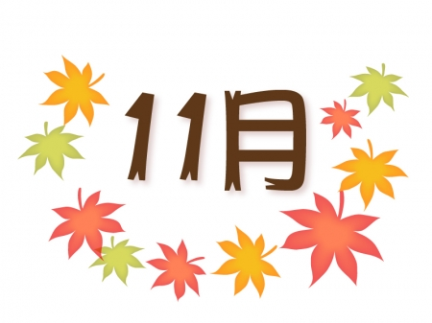 |  |  |  | 2017-12-01
主食 |  |  |  |  | 小米飯
主菜 |  |  |  |  | 酸菜炒肉片
副菜 |  |  |  |  | 蛋酥白菜
青菜 |  |  |  |  | 時令蔬菜
湯 |  |  |  |  | 紅棗銀耳湯
附餐
日期 | 2017-12-04 | 2017-12-05 | 2017-12-06 | 2017-12-07 | 2017-12-08
主食 | 白米飯 | 糙米飯 | 奶油螺旋麵 | 白米飯 | 五穀飯
主菜 | 芋頭燒雞 | 紅燒豬柳 | 無骨香雞排 | 日式壽喜燒 | 蔥油雞腿
副菜 | 塔香豆腐煲 | 小瓜碧玉筍 | 日式花枝丸 | 油腐肉燥 | 鮪魚彩蔬燴蛋
青菜 | 時令蔬菜 | 時令蔬菜 | 時令蔬菜 | 時令蔬菜 | 時令蔬菜
湯 | 肉骨茶湯 | 海芽吻魚湯 | 羅宋湯 | 青菜豆腐湯 | 薑汁地瓜湯
附餐 |  | 水果 |  | 保久豆漿
日期 | 2017-12-11 | 2017-12-12 | 2017-12-13 | 2017-12-14 | 2017-12-15
主食 | 白米飯 | 糙米飯 | 麻油蛋炒飯 | 白米飯 | 芝麻飯
主菜 | 三杯雞丁 | 和風時蔬燒肉 | 香嫩雞腿 | 宮保魚丁 | 薑汁燒肉
副菜 | 咖哩百頁豆腐 | 鮮菇冬粉 | 綜合滷味 | 番茄炒蛋 | 銀芽甜條
青菜 | 時令蔬菜 | 時令蔬菜 | 時令蔬菜 | 時令蔬菜 | 時令蔬菜
湯 | 塔香冬瓜湯 | 玉米白玉湯 | 牛蒡肉片湯 | 鮮瓜魚丸湯 | 綠豆芋圓湯
附餐 |  | 水果 |  | 鮮乳
日期 | 2017-12-18 | 2017-12-19 | 2017-12-20 | 2017-12-21 | 2017-12-22
主食 | 白米飯 | 糙米飯 | 肉燥乾麵 | 白米飯 | 紫米飯
主菜 | 紅棗香菇山藥雞 | 京醬肉絲 | 鐵路豬排 | 奶油菇旗魚 | 五香燒肉片
副菜 | 五味豆干 | 開陽白菜 | 豆沙包 | 海結燒油腐 | 泡菜炒蛋
青菜 | 時令蔬菜 | 時令蔬菜 | 時令蔬菜 | 時令蔬菜 | 時令蔬菜
湯 | 紫菜菇菇湯 | 藥膳排骨湯 | 香菇赤肉羹 | 高纖蔬菜湯 | 紅豆湯圓
附餐 |  | 水果 |  | 果汁 | 冬至
日期 | 2017-12-25 | 2017-12-26 | 2017-12-27 | 2017-12-28 | 2017-12-29
主食 | 白米飯 | 糙米飯 | 韓式拌飯 | 白米飯 | 珍珠燕麥飯
主菜 | 茄汁燒雞丁 | 古都肉燥 | 香滷雞塊 | 砂鍋魚丁 | 地瓜燒肉
副菜 | 什錦豆腐煲 | 培根南瓜滑蛋 | 薯餅*1 | 豆干三絲 | 香菇花生麵筋
青菜 | 時令蔬菜 | 時令蔬菜 | 時令蔬菜 | 時令蔬菜 | 時令蔬菜
湯 | 福菜肉片湯 | 四神湯 | 紫菜蛋花湯 | 脆瓜雞湯 | 冬瓜山粉圓
附餐 |  | 水果 |  | 優酪乳
 | 和峰食品有限公司 竹南鎮崎頂里13鄰崎頂5號 電話:037-580036 傳真:037-584300
衛生管理人員： 午餐秘書： 校長：

